Feminicidio
Programa Nacional para la Prevención y Erradicación de la Violencia contra las Mujeres e Integrantes del Grupo Familiar - AURORA

REPORTE ESTADÍSTICO DE CASOS CON CARACTERISTICAS DE FEMINICIDIO1/ ATENDIDOS POR LOS SERVICIOS DEL PROGRAMA NACIONAL AURORA

Periodo: Enero - Octubre, 2020 (Preliminar)

El FEMINICIDIO es la muerte de las mujeres por su condición de tal, en contexto de violencia familiar, coacción, hostigamiento o acoso sexual; abuso de poder, confianza o de cualquier otra posición o relación que confiere autoridad a la persona agresora; y en cualquier forma de discriminación contra la mujer, independientemente de que exista o haya existido una relación conyugal o de convivencia con la persona agresora.

SECCIÓN I: MAGNITUD DEL FEMINICIDIO

Perú: Casos con características de feminicidio atendidos por los servicios del Programa Nacional AURORA |  |  | Cuadro N°1: Comparativo de los casos con caracteristicas de feminicidio atendidos por los servicios del Programa Nacional AURORA
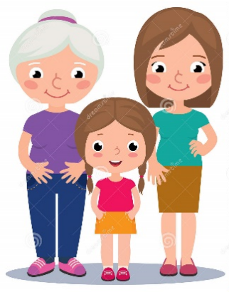
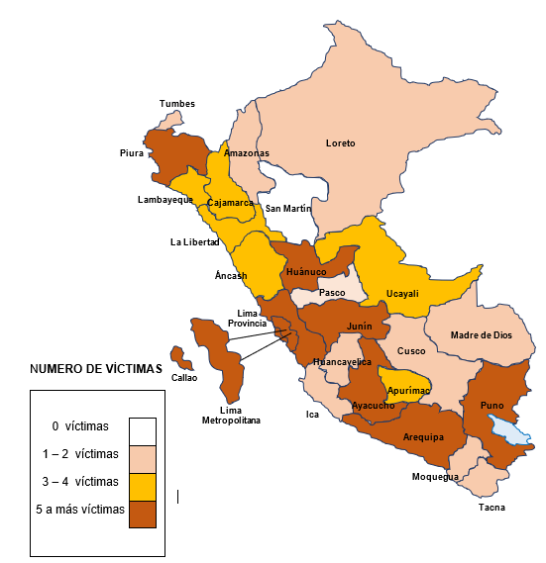
Periodo: Enero - Octubre, 2020
 |  |  | Mes / año | 2020 | 2019 | Var. %
 |  |  | Enero | 20 | 15 | 33%
 |  |  | Febrero | 12 | 14 | -14%
 |  |  | Marzo | 5 | 13 | -62%
 |  |  | Abril | 10 | 13 | -23%
 |  |  | Mayo | 11 | 11 | 0%
 |  |  | Junio | 10 | 17 | -41%
 |  |  | Julio | 8 | 13 | -38%
 |  |  | Agosto | 12 | 18 | -33%
 |  |  | Setiembre | 11 | 7 | 57%
 |  |  | Octubre | 12 | 13 | -8%
 |  |  | Total | 111 | 134 | -17%

 |  |  | Cuadro N°2: Casos de la víctima de feminicidio según grupo de edad de la víctima y cantidad total de hijos/as menores de edad según victima.

 |  |  | Grupo de edad | N° Victimas | % | N° total de Hijos/as |  | Niñas y adolescentes
 |  |  | 0 a 5 años | 1 | 1% | 0 |  | 14%
 |  |  | 6 a 11 años | 0 | 0% | 0
 |  |  | 12 a 14 años | 2 | 2% | 0 |  | Adultas
 |  |  | 15 a 17 años | 13 | 12% | 2 |  | 83%
 |  |  | 18 a 29 años | 48 | 43% | 55
 |  |  | 30 a 59 años | 44 | 40% | 83
 |  |  | 60 años a más | 3 | 3% | 0 |  | Adultas mayores
 |  |  | Total | 111 | 100% | 140 |  | 3%

Cuadro N°3: Ranking de las regiones con mayor casos con características de feminicidio ocurridos y atendidos por los servicios del Programa Nacional AURORA. Periodo: enero a octubre, 2020
 |  |  | Cuadro N°4: Casos de víctimas de feminicidio según vinculo relacional

Región | 2020 a/ |  | Vinculo | N° | %
Lima Metropolitana | 20 |  | Pareja | 69 | 62%
Huánuco | 10 |  | Ex pareja | 18 | 16%
Arequipa | 8 |  | Familiar | 3 | 3%
Ayacucho 1/ | 8 |  | Conocido | 9 | 8%
Lima Provincia | 7 |  | Desconocido | 12 | 11%
Junín | 6 |  | Total | 111 | 100%
Piura | 6
Puno | 6
Callao | 5 |  | Cuadro N°5: Número de víctimas de feminicidio en estado de gestación
Apurimac | 4
Cusco | 3 |  | Estaba gestando | N° |  | %
La Libertad | 3 |  | No | 105 |  | 95%
Ucayali | 3 |  | Si | 6 |  | 5%
Loreto | 3 |  | Total | 111 |  | 100%
Madre de Dios | 3
Ancash | 2
Cajamarca | 2 |  | Cuadro N° 6: Casos con características de feminicidio atendidos por los servicios del Programa Nacional AURORA según escenario
Ica | 2
Lambayeque | 2 |  | Escenario | 2020 a/ |  |  | 2019
Tacna | 2 |  |  | N° | % |  | N° | %
Tumbes | 2 |  | Intimo | 85 | 77% |  | 114 | 69%
Amazonas | 1 |  | No intimo | 21 | 19% |  | 44 | 26%
Huancavelica | 1 |  | Familiar | 5 | 5% |  | 8 | 5%
Moquegua | 1 |  | Total | 111 | 100% |  | 166 | 100%
Pasco | 1 |  | a/ Casos con características de feminicidio ocurridos al 31 de octubre del 2020
San Martin | 0
Total | 111
1/ Feminicidio ocurrido en Ayacucho pero atendido por el CEM Kimbiri de Cusco
a/ Casos con características de feminicidio al 31 de octubre del 2020

Cuadro N°7: Casos con características de feminicidio según grupo de edad del agresor |  |  |  |  | Cuadro N°8: Casos de feminicidio según el estado del agresor (alcohol/drogas)

Grupo de edad | N° | % |  |  | Alcohol / drogas |  | N° | %
15 - 17 años | 2 | 2% |  |  | Si |  | 27 | 25%
18 - 29 años | 39 | 35% |  | Adulto | No |  | 65 | 58%
30 - 59 años | 57 | 51% |  | 86% | Se desconoce |  | 19 | 17%
60 años a más | 4 | 4% |  |  | Total |  | 111 | 100%
Sin información | 9 | 8%
Total | 111 | 100%

NOTA TÉCNICA: Todos los cuadros se basan en el total de casos con características de feminicidio ocurridos en dicho periodo; siendo que un caso corresponde a una mujer fallecida, víctima de feminicidio.

1/ Según Resolución de la Dirección Ejecutiva N° 003-2019-MIMP/PNCVFS-DE

Fuente: Registro de casos con características de feminicidio atendidos por los servicios del Programa Nacional AURORA / SISEGC / AURORA / MIMP
Elaboración: Sub Unidad de Información, Seguimiento, Evaluación y Gestión del Conocimiento

